运价不符，规避航线
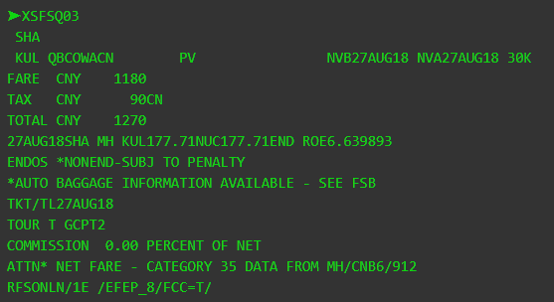
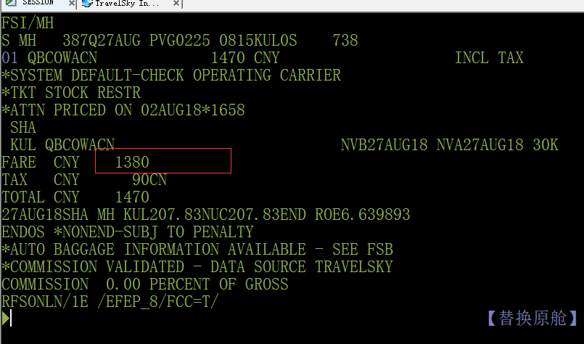
通知时间 | 航司 | 出发地 | 中转地 | 目的地 | 销售有效期 | 旅行有效期 | 舱位 | 备注 | 是否有效
2018-04-03 | AC | SHE | BJS | YYZ |  |  | G | v.v | 有效
2018-04-03 | DL | PVG-LAX、BJS-SEA |  |  |  |  | V | v.v | 有效
2018-04-03 | HA | PEK-HNL |  |  |  |  | L | v.v | 有效
2018-04-03 | KQ | CAN | NBO | FNA |  |  | L |  | 有效
2018-04-03 | PG | CAN |  | USM |  |  | Y | v.v | 有效
2018-04-04 | PG | FOC-BKK |  |  |  |  | L |  | 有效
2018-04-03 | SQ | SHA-SIN |  |  |  |  | V/K |  | 有效
2018-04-03 | ZH | CAN-BKK |  |  |  |  | N | v.v | 有效
2018-04-03 | 9W | HKG-BOM |  |  |  |  | K |  | 有效
8.1号 | DL | BJS | DTT | YYZ |  |  | M |  | 有效
2018-08-02 | MH | SHA-KUL |  |  |  |  | Q |  | 有效

